画面遷移
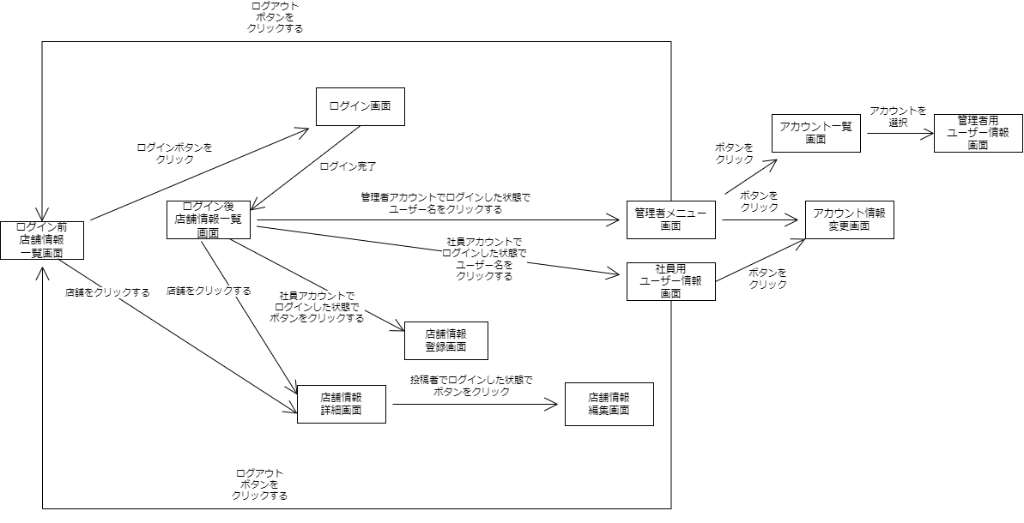
構想設計書（画面遷移）
（案 件 名）グルメ情報webシステム開発
（システム名）ダカラ食堂

